設定
http://jobboard.bluecloud.tokyo/admin/categories/
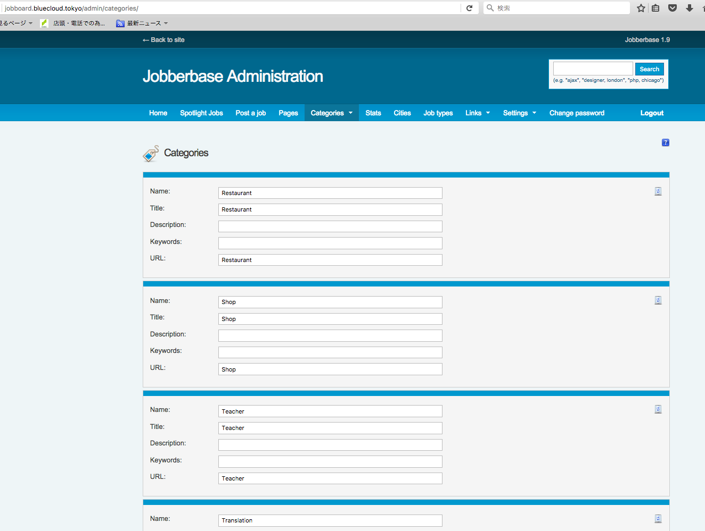

Special Category という名前のチェックボックスを追加してください
Hãy thêm vào kiểm tra hộp tên

http://jobboard.bluecloud.tokyo/post/
http://jobboard.bluecloud.tokyo/mobile/post

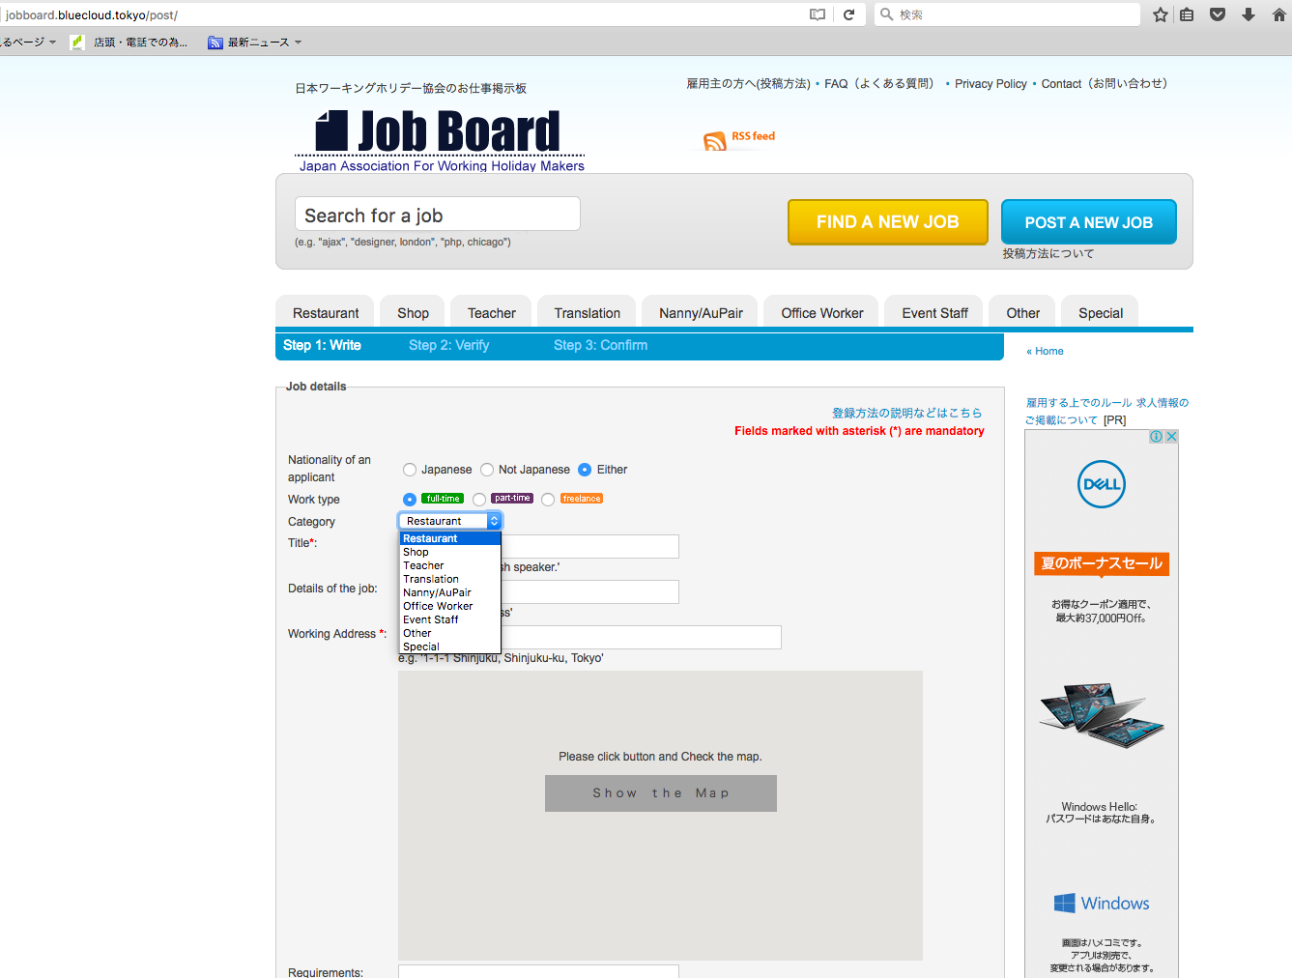
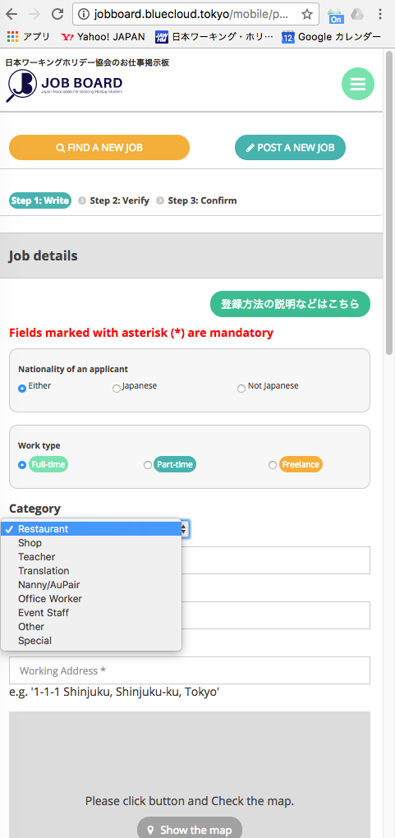

管理画面で、Special Category がＯＮのカテゴリは、表示しないでください。
ở quản lý màn hình, Xin không thể hiên ON

管理画面で、Special Category がＯＮのカテゴリは、表示しないでください。
Trên quản lý màn hình. Special Category xin không thể hiện ON

表示
http://jobboard.bluecloud.tokyo/admin/settings/search-and-pagination/

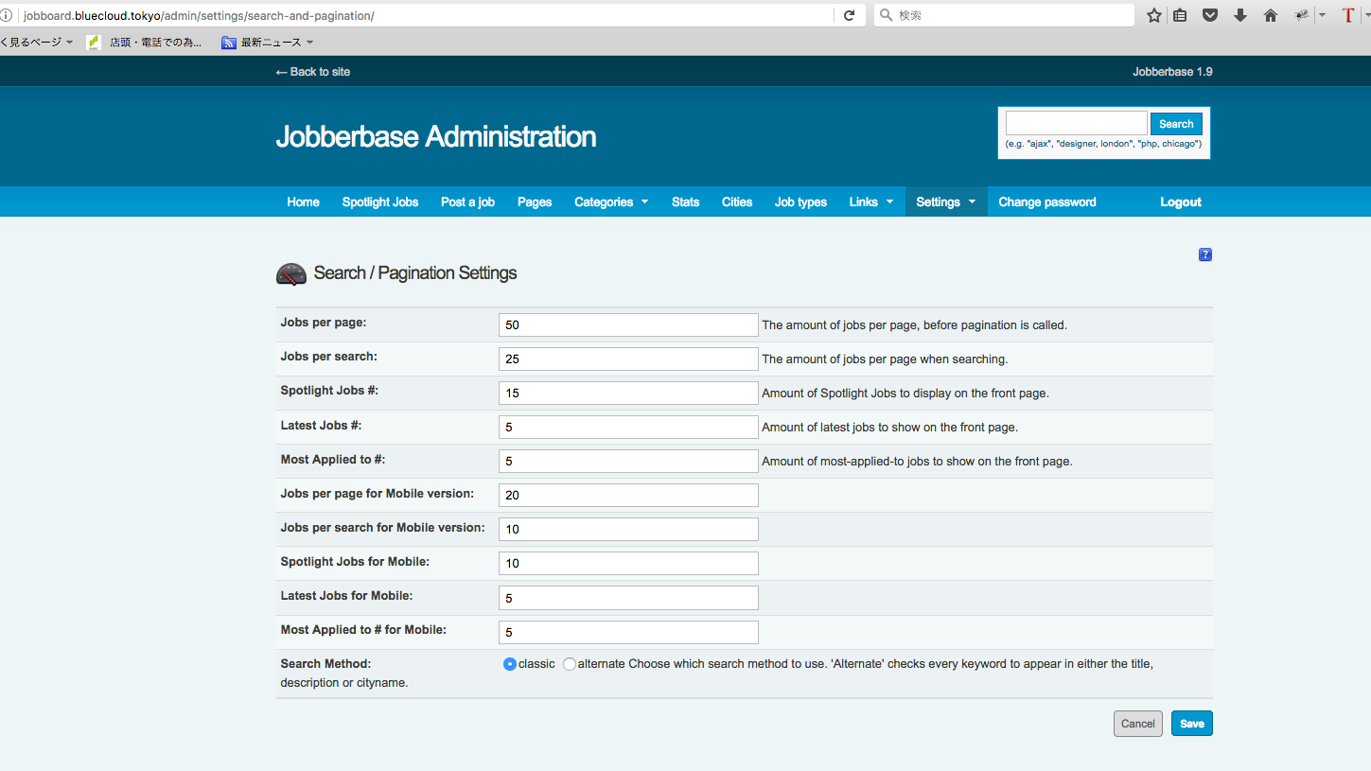

Special Category # :
Amount of Special Categorys to display on the from page.

Special Category 表示件数の設定を、追加してください

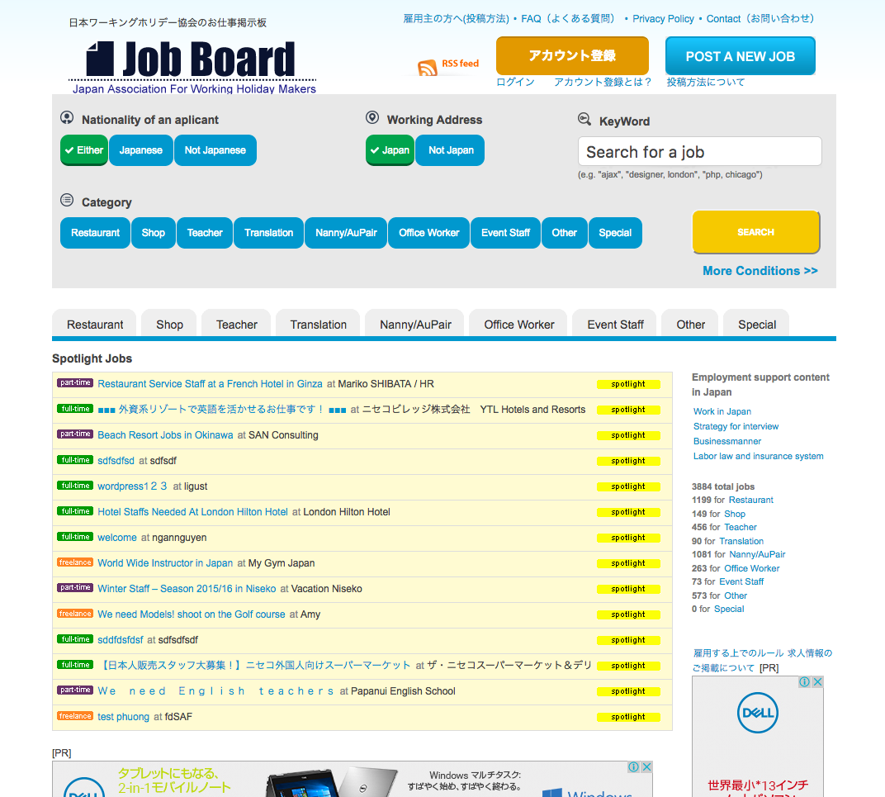

「Special Jobs」 と表示

Special Jobs
「Special」 と表示

Special
Special
ＳＰＥＣＡＩＬ ＣＡＴＥＧＯＲＹの表示エリア
Special

Ｓｐｅｃａｉｌ ＣａｔｅｇｏｒｙがＯＮのカテゴリに登録された投稿の中で、
ＳｐｏｔｌｉｇｈｔがＯＮの内容をランダムに表示する

通常のＳＰＯＴＬＩＧＨＴの表示エリア

Ｓｐｅｃａｉｌ ＣａｔｅｇｏｒｙがＯＦＦのカテゴリに登録された投稿の中で、
ＳｐｏｔｌｉｇｈｔがＯＮの内容をランダムに表示する

